关系图
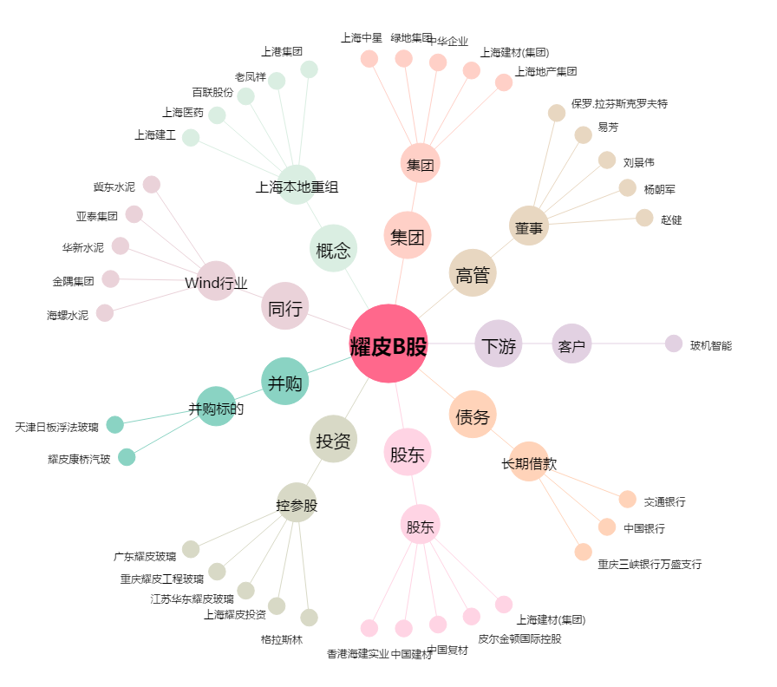
耀皮B股[900918.SH] - 关系概览图

